예식장
󰊱 라움아트센터
① 가격(VAT 포함)
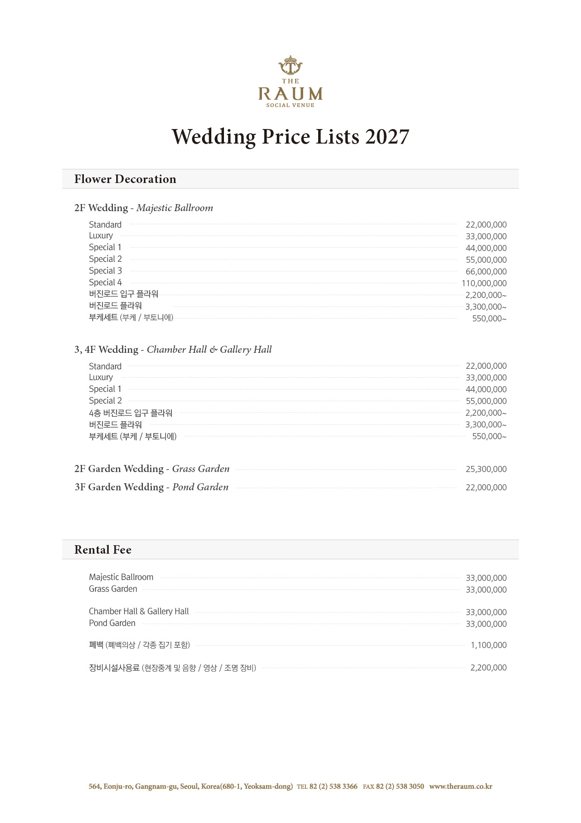
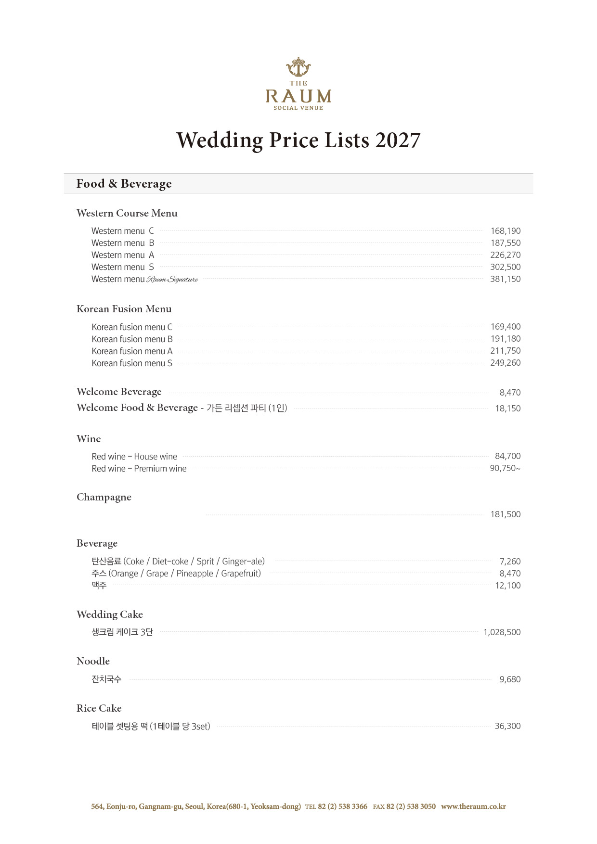
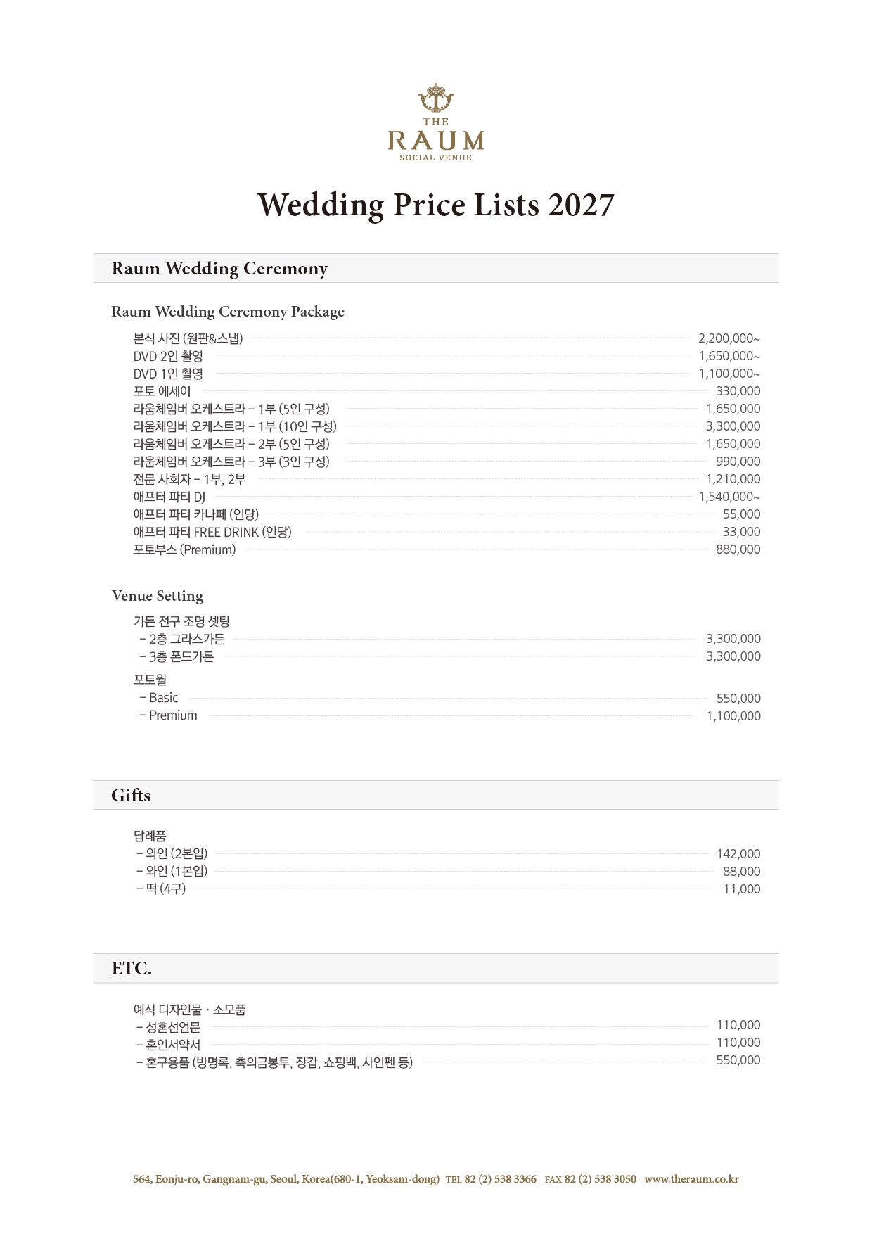

② 계약해지에 따른 위약금 및 환급에 관한 산정기준
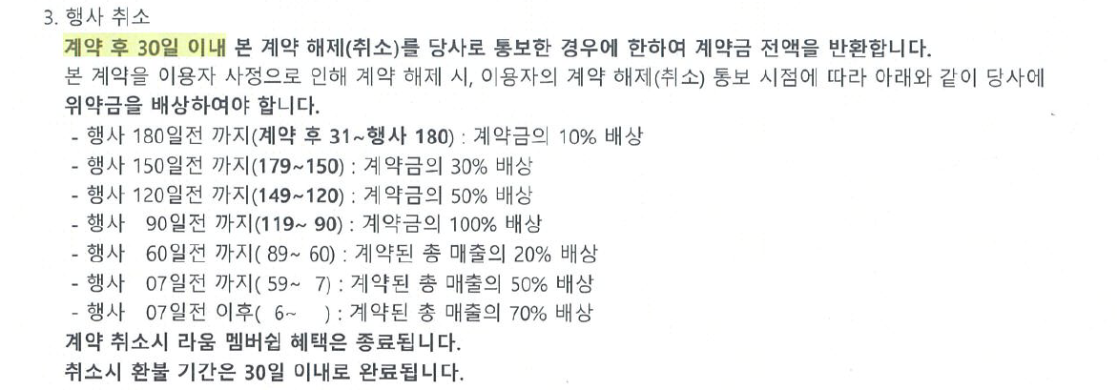

※ 상기 가격표에 표기된 가격과 환불기준은 고객님과의 구체적인 계약 형태 및 계약 내용에 따라 달라질 수 있습니다.
위약금 산정기준은 소비자 귀책사유 시에만 적용

